入力用
Ｒ3.8.1改（地方公務員等共済組合法施行規程 第94条） |  |  |  |  |  |  |  |  |  |  |  |  |  |  |  |  |  |  |  |  |  |  |  |  | 共済組合受付印

 | 被扶養者〔取消〕申告書

所属コード |  |  |  |  |  | 所属所名 |  |  |  |  |  |  |  | 組合員氏名 |  |  |  |  |  |  | 組合員証記号番号
 |  |  |  |  |  |  |  |  |  |  |  |  |  |  |  |  |  |  |  |  | 公立 三重

続柄 |  |  |  | フリガナ |  |  |  |  |  |  |  |  |  | 被扶養者の要件を欠くに 至った理由及び年月日 |  |  |  |  |  |  | 資格喪失証明書の交付 ※希望する場合は☑してください。
 |  |  |  | 取消を受けようする者の氏名

 |  |  |  |  |  |  |  |  |  |  |  |  |  |  |  |  |  |  |  |  | □
 |  |  |  |  |  |  |  |  |  |  |  |  |  |  |  |  |  |  |  |  |  |  |  | 交付を希望する
 |  |  |  |  |  |  |  |  |  |  |  |  |  | 令和 |  | 年 |  | 月 | 日

 |  | （被扶養者証貼付欄）
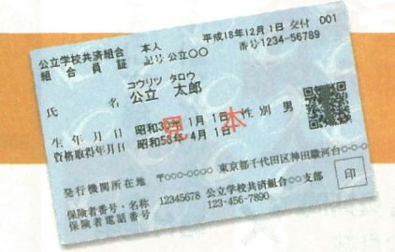

 |  | 被扶養者証をテープ又はホチキス等で貼り付けのうえ、 必ず「取消事由のわかる書類」と併せてご提出ください。

 |  | （限度額適用認定証や高齢受給者証も発行している場合、それも添付してください。）

 |  | 次の①から③の全ての条件にあてはまる被扶養配偶者を取り消す場合は「国民年金第３号被保険者関係届」も併せてご提出ください。

 |  |  | ① 組合員は65歳未満
 |  |  | ② 対象の配偶者は20歳以上60歳未満
 |  |  | ③ 対象の配偶者は厚生年金・共済組合には加入しない

 | ※取消年月日 |  |  |  |  |  | ※取消事由 |  |  |  |  |  |  |  |  |  |  |  |  | ※証回収年月日 |  |  |  |  |  |  | ※第３号届
 | 年号 | 年 |  | 月 |  | 日 |  |  |  |  |  |  |  |  |  |  |  |  |  | 年号 | 年 |  | 月 |  | 日 |  | 要 |  | 不要
 |  |  |  |  |  |  | １ | 他 制 度 |  |  | ２ | 転 出 |  |  | ３ |  | 死 亡
 |  |  |  |  |  |  | ４ | 収入超過 |  |  | ５ | 超過見込 |  |  | ６ |  | 送 金 無 |  |  |  |  |  |  |  |  |  | □ |  | □
 |  |  |  |  |  |  | ７ | 共同扶養

 | 上記のとおり申告します。
 | 公立学校共済組合三重支部長 様 |  |  |  |  |  |  |  |  | 申告者 （組合員） |  |  | 住所
 | 令和 |  |  |  | 年 |  | 月 |  | 日 |  |  |  | 氏名
 |  |  |  |  |  |  |  |  |  |  |  |  | TEL |  |  |  |  | － |  |  | －

 |  |  |  |  |  |  |  |  |  |  |  |  |  |  |  |  |  |  | 審査 | ※ |  | 入力 | ※ |  | 発行 | ※ |  | 送付 | ※
（注）その他の添付書類や注意事項は裏面をご覧ください。

